Chi tiết địa chất
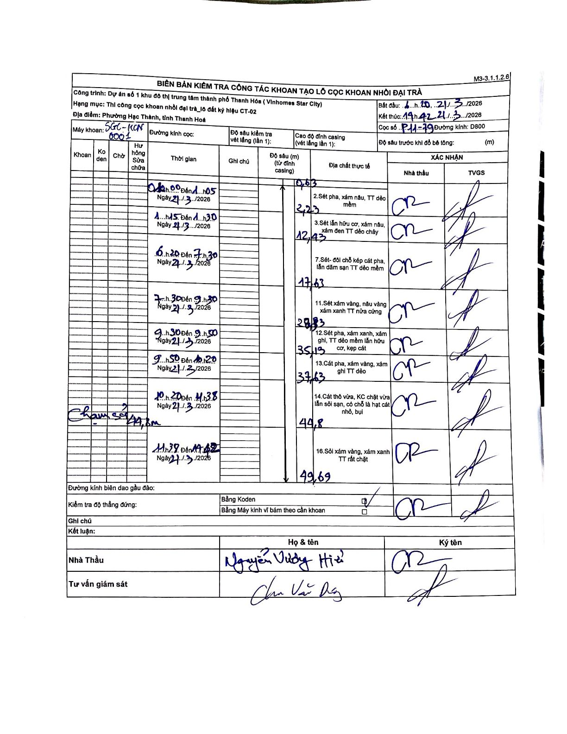
Dự án | Star City Thanh Hóa
Hạng mục | Thi công cọc khoan nhồi, tường vây cho các hạng mục_Lô CT-02
Tên bộ phận | Lô đất ký hiệu CT-02
Số hiệu cọc | P11-79
Tên Máy khoan | SGC-KCN0001
Đường kính | D800
Bắt đầu thi công | 06:20 21/03/2026
Kết thúc thi công | 14:42 21/03/2026

Địa chất TT | Đường kính | Mô tả lớp thiết kế | Từ (h) | Đến (h) | Cao độ từ | Cao độ đến | T.Gian (h) | Dài (m) | V (m/h) | Ghi chú
2 | D800 | Sét pha, xám nâu, TT dẻo mềm | 01:00 21/03/2026 | 01:05 21/03/2026 | -0.63 | -2.23 | 0.08 | 1.6 | 19.2
3 | D800 | Sét lẫn hữu cơ, xám nâu, xám đen TT dẻo chảy | 01:15 21/03/2026 | 01:30 21/03/2026 | -2.23 | -12.43 | 0.25 | 10.2 | 40.8
7 | D800 | Sét- đối chỗ kép cát pha, lẫn dăm sạn TT dẻo mềm | 06:20 21/03/2026 | 07:30 21/03/2026 | -12.43 | -17.63 | 1.17 | 5.2 | 4.46
11 | D800 | Sét xám vàng, nâu vàng xám xanh TT nửa cứng | 07:30 21/03/2026 | 09:30 21/03/2026 | -17.63 | -28.83 | 2 | 11.2 | 5.6
12 | D800 | Sét pha, xám xanh, xám ghi, TT dẻo mềm lẫn hữu cơ, kẹp cát | 09:30 21/03/2026 | 09:50 21/03/2026 | -28.83 | -35.13 | 0.33 | 6.3 | 18.9
13 | D800 | Cát pha, xám vàng, xám ghi TT dẻo | 09:50 21/03/2026 | 10:20 21/03/2026 | -35.13 | -37.63 | 0.5 | 2.5 | 5
14 | D800 | Cát thô vừa, KC chặt vừa lẫn sỏi sạn, có chỗ là hạt cát nhỏ, bụi | 10:20 21/03/2026 | 11:38 21/03/2026 | -37.63 | -44.8 | 1.3 | 7.17 | 5.52 | Chạm sỏi tại cao độ 44,8m
16 | D800 | Sỏi xám vàng, xám xanh TT rất chặt | 11:39 21/03/2026 | 14:42 21/03/2026 | -44.8 | -49.69 | 3.05 | 4.89 | 1.6

ẢNH BIÊN BẢN GỐC

